Накладная-№3
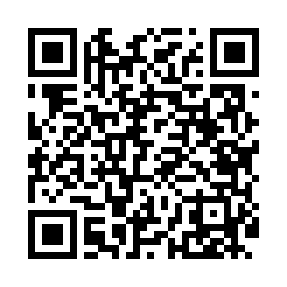
Номер товарно-транспортной накладной: |  |  | Торговый представитель: Amriyev Muhammad
Поставщик: Toshkent falcon fly 2 |  |  | Телефон торгового представителя: +998972880505
Дата отгрузки: 13.11.2025 |  |  | Контрагент: """" Klient
Дата консигнации: |  |  | Адрес:
Доставщик: |  |  | Телефон:
Телефон доставщика:
Время заказа: 13.11.2025 16:20:03
№ | Штрих-код | Название товаров (работ,услуг) | Количество | Количество в кейсе | Цена | Сумма
 |  |  | 25 |  |  | 77.8
1 | 2019552488363 | Щетка для уборки дома XP-300-1 | 5 | 5 шт. | 0.70 | 3.50
2 | 2011518560090 | Вилка Арзон роза10 пс HS-78-17 | 4 | 4 шт. | 0.70 | 2.80
3 | 6920697916030 | Щетка для унитаза 56-1603 DB-83-183 | 4 | 4 шт. | 1.80 | 7.20
4 | 6915785621811 | Швабра с ведром из пластмассы YZ04 XP-18-1 | 1 | 1 шт. | 19 | 19
5 | 6920240023857 | Коврики напольные для ванной комнаты 58*88 XP -23-85 | 2 | 2 шт. | 3 | 6
6 | 6920240023475 | Коврики напольные для ванной комнаты В большо й каропке 60 шт50*80CM XP-23-47 | 3 | 3 шт. | 3.70 | 11.10
7 | 6920240023413 | Коврик для ванной и туалета, чехол для крышки унитаза 50*80CM XP-23-41 | 5 | 5 шт. | 4.70 | 23.50
8 | 6958701524445 | Пластмассовая мусорная корзина 287 DB-152-444 | 1 | 1 шт. | 4.70 | 4.70
Итого: 77.8$|->UZS: 972,500.00

